Sheet1
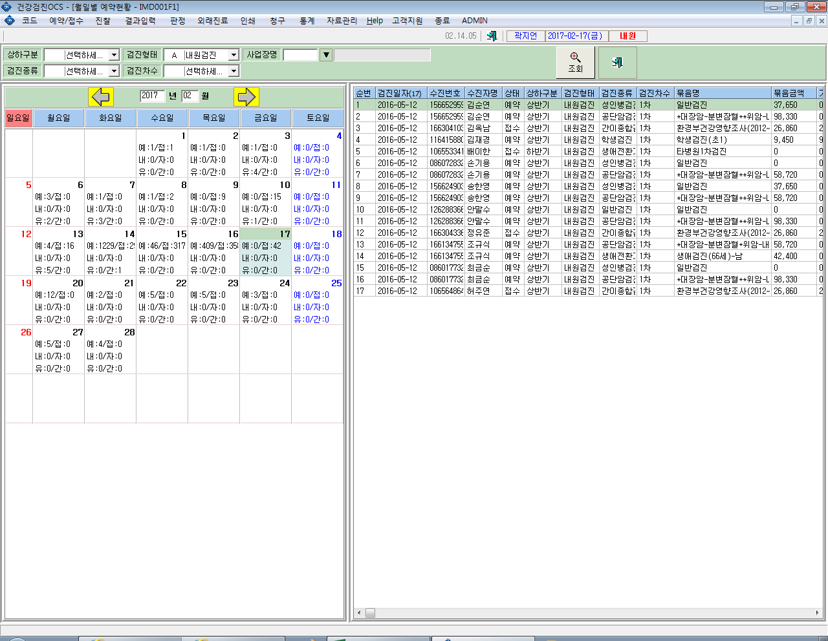
기존 | 변경요청
예: N / 접: N | 예: 학: | ※ 접수 건수는 필요가 없으며
예: 전체 예약건수 | 예: 전체 예약건수 - 학생 건수 | 학생검진 예약건수가 별도로 확인되도록 수정해주세요
접: 전체 접수건수 | 학 : 학생예약건수

